Dashboard
Produto A
Produto B
Produto C
Total
R$ 523.000
R$ 808.000
R$ 1.012.000
R$ 2.343.000

Faturamento e Impacto
Análise Regional
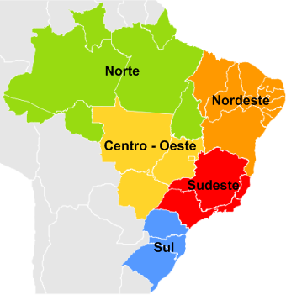
Selecione um ano
 | vendas | rotulo
jan | R$ 100,000 | R$ 100,000
fev | R$ 74,000 | R$ 74,000
mar | R$ 68,000 | R$ 68,000
abr | R$ 104,000 | R$ 104,000
mai | R$ 78,000 | R$ 78,000
jun | R$ 86,000 | R$ 86,000
jul | R$ 90,000 | R$ 90,000
ago | R$ 78,000 | R$ 78,000
set | R$ 68,000 | R$ 68,000
out | R$ 94,000 | R$ 94,000
nov | R$ 90,000 | R$ 90,000
dez | R$ 82,000 | R$ 82,000
506
23
78
Vendas no Brasil

36

313
Selecione um produto
18,2%
81,8%

56
Boleto Bancário
Cartão de Crédito

 | Produto A | Produto B | Produto C
Trim1 | R$ 117,500 | R$ 206,000 | R$ 242,000
Trim2 | R$ 134,500 | R$ 198,000 | R$ 268,000
Trim3 | R$ 127,500 | R$ 211,000 | R$ 236,000
Trim4 | R$ 143,500 | R$ 193,000 | R$ 266,000

Trimestres
Soma de Preço | Rótulos de Coluna
Rótulos de Linha | Produto A | Produto B | Produto C | Total Geral
Trim1 | R$ 117,500 | R$ 206,000 | R$ 242,000 | R$ 565,500
Trim2 | R$ 134,500 | R$ 198,000 | R$ 268,000 | R$ 600,500
Trim3 | R$ 127,500 | R$ 211,000 | R$ 236,000 | R$ 574,500
Trim4 | R$ 143,500 | R$ 193,000 | R$ 266,000 | R$ 602,500
Total Geral | R$ 523,000 | R$ 808,000 | R$ 1,012,000 | R$ 2,343,000

Vendas
Rótulos de Linha | Soma de Preço | %
jan | R$ 100,000 | 9.88%
fev | R$ 74,000 | 7.31%
mar | R$ 68,000 | 6.72%
abr | R$ 104,000 | 10.28%
mai | R$ 78,000 | 7.71%
jun | R$ 86,000 | 8.50%
jul | R$ 90,000 | 8.89%
ago | R$ 78,000 | 7.71%
set | R$ 68,000 | 6.72%
out | R$ 94,000 | 9.29%
nov | R$ 90,000 | 8.89%
dez | R$ 82,000 | 8.10%
Total Geral | R$ 1,012,000 | 100.00%

